상품제안서
분리수거함, 대용량, 크릉이, 타포린, 재활용분리함 | 상품코드: F28144

 |  |  |  |  |  |  | 02-412-0044 | www.easy1.co.kr
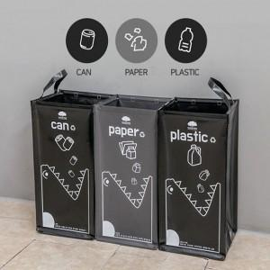

【상세/제작정보】

【인쇄/포장옵션】 | / 포장불가능

【공급단가】 | 수량 | 50~ | 100~ | 500~ | 1,000~ | 2,000~
*VAT별도 | 단가 | 13,800원 | 13,570원 | 13,220원 | 12,990원 | 12,650원

【상품 URL】 | https://dev.easy1.co.kr:443/src/goods_detail.php?gdno=28144

